Hoja1
Tipo de Relación | Significado | Diferencias y cuándo aplicarla | Representación Gráfica
1. Asociación | Es una conexión donde dos clases independientes se comunican entre si | Diferencia: Ninguna clase es "dueña" de la otra. Sus ciclos de vida son independientes. Cuándo usarla: Cuando dos objetos necesitan hablarse, pero pueden existir por su cuenta (ej. Un usuario y un libro). | 
2. Agregación | Es una relación "todo-parte" (un contendor y sus elementos) pero de forma débil | Diferencia: La "parte" no depende del "todo" para vivir. Si el contenedor se destruye, las partes siguen existiendo. Cuándo usarla: Para agrupar elementos independientes (ej. Una biblioteca y sus libros). | 
3. Composición | Es una relación "todo-parte" pero más fuerte y estricta | Diferencia: El ciclo de vida es atómico. La "parte" no puede existir sin el "todo". Si se destruye el principal, se destruyen sus componentes. Cuándo usarla: Cuando un elemento es vital para el otro (ej. Un libro y sus capítulos). | 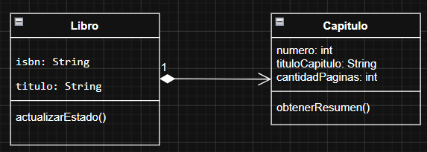
4. Generalización | Es la relación de "es un...". Una clase hija hereda las características y comportamientos de una clase padre. | Diferencia: No relaciona objetos interactuando, sino que define jerarquías para evitar repetir código. Cuándo usarla: Para abstraer lógica común hacia una superclase (ej. Estudiante y Profesor heredan de Usuario). | 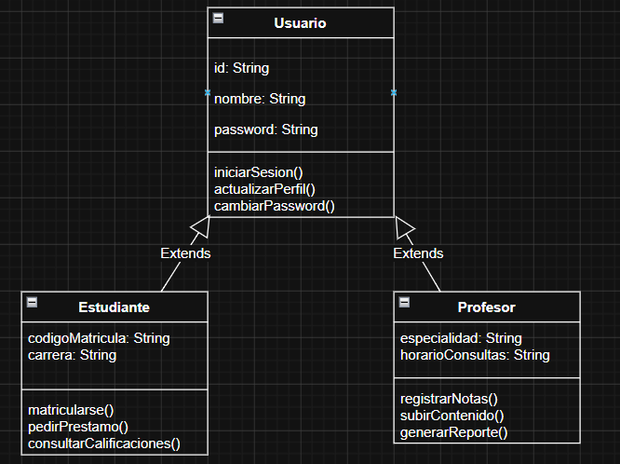
5. Dependencia | Indica que una clase (cliente) utiliza los servicios de otra (proveedor) de forma temporal. | Diferencia: Es el acoplamiento más débil. No hay propiedad ni conexión permanente. Cuándo usarla: Cuando se usa otra clase solo por un momento, por ejemplo, pasándola como parámetro en un método. | 

